Sheet1
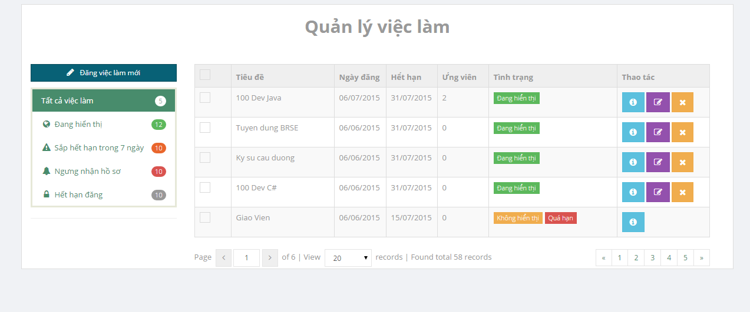

 |  |  |  |  |  |  | bỏ hiển thị nhưng vẫn show trên
 |  |  |  |  |  |  | trang chủ & search result

 |  |  |  |  |  |  | ko sử dụng đc

ko sử dụng đc |  |  |  | error page

 | Home page chưa có nút Contact & About

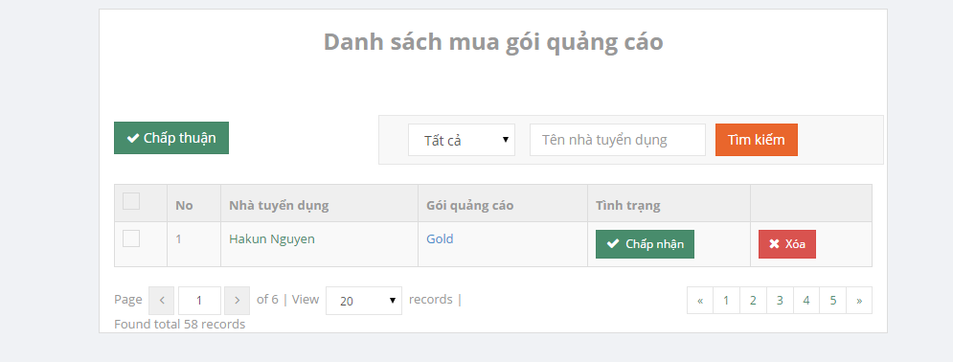

 |  |  |  |  |  | chọn gói quảng cáo hoặc điền tên vào text box
 |  |  |  |  |  | thì show luôn kết quả. Ko cần xài nút tìm kiếm

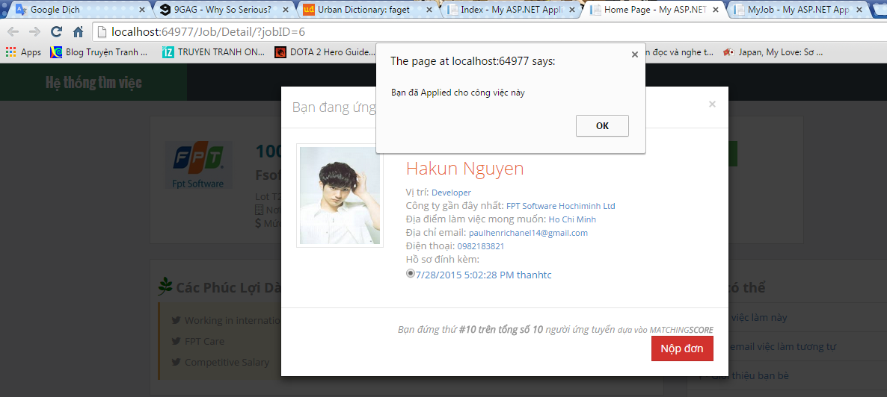

 |  | sau khi nộp đơn, rồi delete đơn trong appliedjoblist thì ko thể nộp đơn vào công việc này đc nữa.

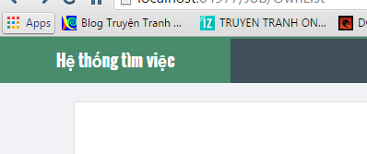

 |  |  |  |  | luôn báo error page

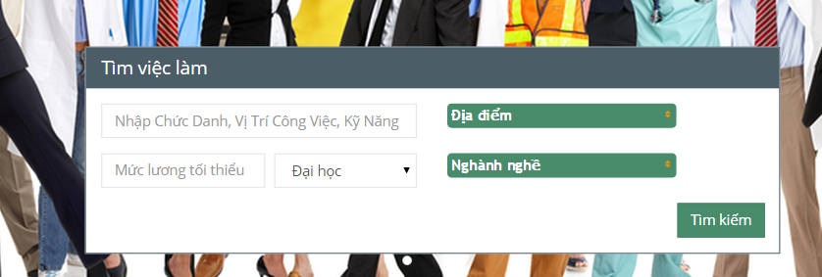

 |  |  |  | chỗ này ko điền gì thì báo lỗi code
 |  |  |  | ko search đc vietkey

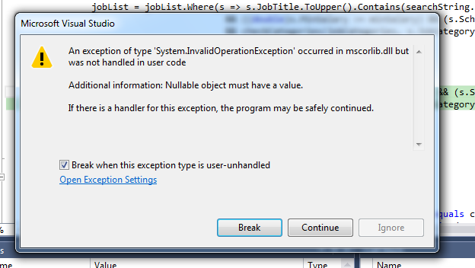

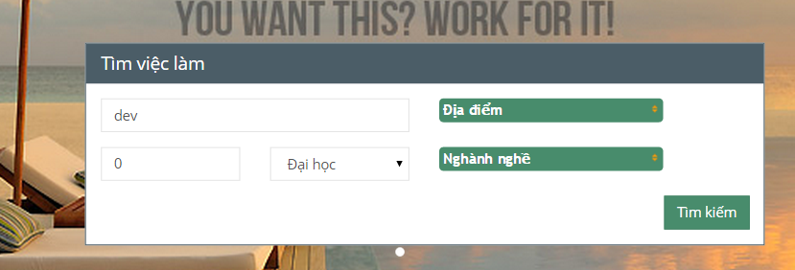

 |  |  | nếu cái này điền sai (ko phải là số) thì khi bấm "Tìm kiếm" thì 2 cái này bị reset
 |  |  | như thế có đúng ko đây

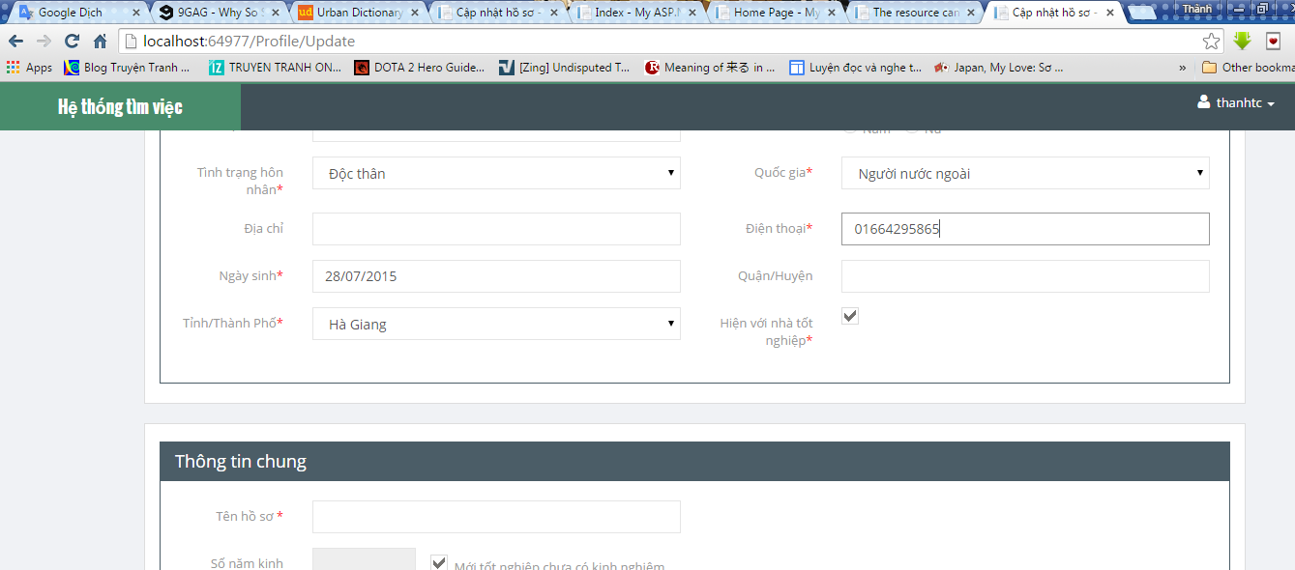

 |  |  |  |  |  |  |  | viết sai này

 |  |  |  |  |  |  |  | thêm mới ngôn ngữ
 |  |  |  |  |  |  |  | mà không có nút "Xóa"

